Sheet1
2024.5.1之后设变履历
序号 | 项目 | QAD号 | 图号 | 产品名称 | 原图纸 | 现图纸 | 变化点说明 | 原未税单价 | 厂家报价 | 成本变化点分析 | 现未税单价 | 厂家库存数量 | 荣昌库存数量 | 统计日期 | 过渡方式 | 厂家 | 技术负责人 | 提出时间 | ECN编号 | 采购负责人 | 完成情况 | 完成时间
1 | H4 | SHT0000823 | H4681010070A0 | H4底支架 | 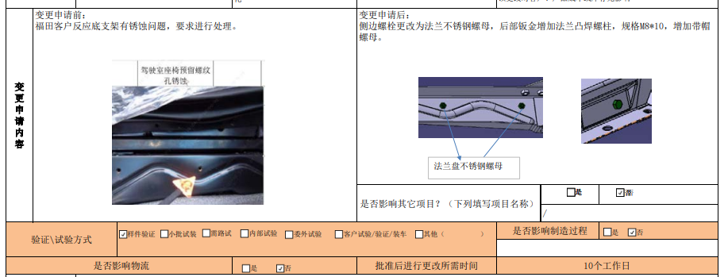 |  | 1.底支架后部钣金取消左侧孔，右侧孔扩孔至8mm 2.增加M8焊接螺栓（后部钣金增加法兰凸焊螺柱），规格M8*10，增加带帽螺母。 2.侧边螺栓更改为法兰不锈钢螺母 | 57.37 | 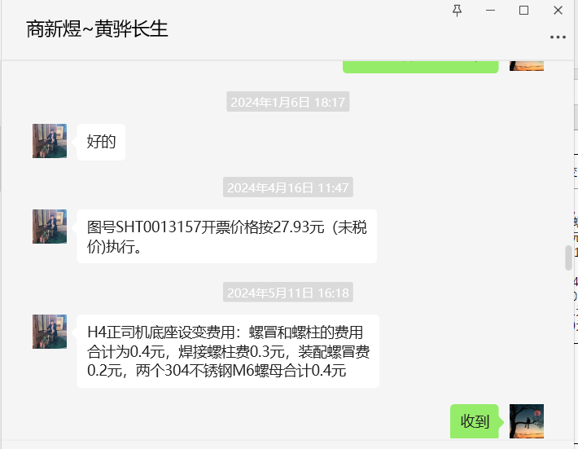 | 1.增加不锈钢螺栓，费用预计0.19元/件 2.增加一个不锈钢螺帽0.2元，装配费用20/3600*30=0.16元 3.M6不锈钢螺母0.12元/件（原铁质焊接螺母0.06元/件），两个差价为0.12元。 4.打孔费用，按照40T,增加0.03元/件 5.焊接费0.8*3.14*0.04=0.1元 6.喷涂费用预计0.1元 7.整体费用增加0.9元 | 58.2658 | 成品1040件+未喷涂半成品960件 | 233 | 2024.5.11 | 消耗过渡 | 黄骅长生 | 李宁 | 2024.5.11 | RCN0005442 | 吴英格 | 进行中 | 2024.5.15

